Actividades
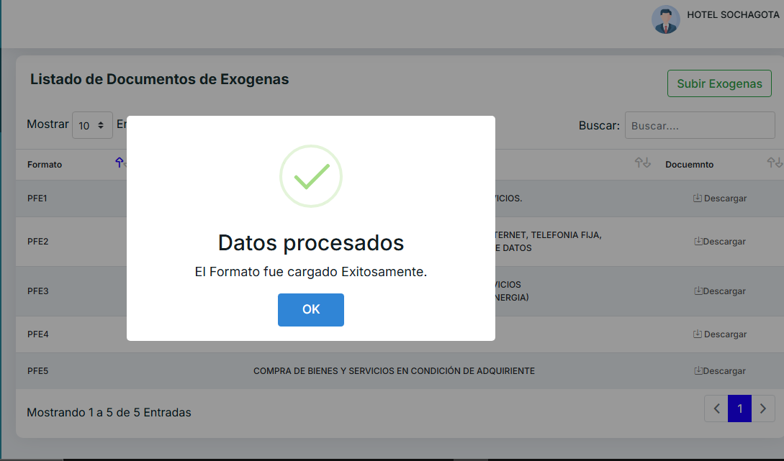
CÓDIGO | ACTIVIDAD INDUSTRIAL
101 | Producción, procesamiento, transformación y conservación de carnes y pescados y sus derivados.
102 | Elaboración de productos alimenticios a base de frutas, legumbres, hortalizas, leche, almidones, tubérculos, productos de molinería, panadería y otros productos alimenticios.
103 | Productos de calzado, partes de calzado, prendas de vestir, prendas y tejidos en otros materiales.
104 | Fabricación de artículos confeccionados en cuero natural o recuperado, o combinaciones de estos con otros materiales, siempre que la materia constitutiva básica sea el cuero, artículos de talabartería y guarnicionería.
105 | Elaboración de comidas y platos preparados por vendedores informales o puestos de venta móviles.
106 | Fabricación de artículos de vidrio, cerámica, porcelana, hormigón, cemento, yeso y similares.
107 | Fabricación de joyas, bisutería y artículos conexos
108 | Fabricación de productos de hierro, acero, aluminio, de materiales de construcción; carrocerías, fabricación de partes de piezas y accesorios de motores y automotores. Fundición de hierro y acero.
109 | Fabricación de maquinaria y equipo de uso especial
110 | Reciclaje de materiales metálicos y no metálicos.
111 | Fabricación de bebidas alcohólicas, jugos, derivados de frutas, fabricación de cerveza tipo artesanal, aguas tratadas.
112 | Fabricación de muebles y otros elementos de madera y/o metálicos.
113 | Construcción de edificaciones, carreteras y vías.
114 | Demás actividades industriales.
201 | Tiendas, comercio de frutas, verduras, leche, productos lácteos y huevos.
202 | Comercio de materias primas, productos agrícolas en bruto, en establecimientos especializados. Animales vivos.
203 | Comercio de productos farmacéuticos, medicinales y veterinarios.
204 | Comercio de papelería, servicio de fotocopiado, misceláneas y productos de belleza y artículos de tocador.
205 | Comercio al por menor y al por mayor de carnes (incluye aves de corral, productos cárnicos, pescados, productos de mar).
206 | Comercio de artesanías, joyas, prendas de vestir, accesorios, calzado y textiles.
207 | Comercio de muebles, electrodomésticos, artículos de uso doméstico, maquinaria y equipo de oficina, equipo fotográfico, equipo médico y de cómputo.
208 | Comercio en supermercados, mini mercados y droguerías.
209 | Comercio de partes, piezas (autopartes) y accesorios (lujos) para vehículos automotores.
210 | Comercio de vehículos automotores, motocicletas y bicicletas.
211 | Comercio de artículos de ferretería, cerrajería, vidrio, pinturas y tubería.
212 | Comercio de combustibles derivados del petróleo, lubricantes, aditivos y productos de limpieza para automotores.
213 | Comercio de bebidas alcohólicas, gaseosas y cigarrillos.
214 | Comercio de gas natural y conexiones para el gas natural.
215 | Comercio de líneas telefónicas y telefonía celular y sus accesorios.
216 | Comercio en carbones, materiales de construcción, puzolana, y otros materiales de extracción.
217 | Comercio de energía eléctrica, transmisión y conexión de energía eléctrica.
219 | Demás actividades comerciales.
301 | Servicio de transporte automotor terrestre, urbano, intermunicipal, escolar, especial y de carga. Transporte y tubería.
302 | Restaurantes, heladerías, cafeterías, fuentes de soda y similares.
303 | Consultores de informática, suministros de programas de informática, equipos de informática, desarrollo de programas informáticos. Actividades de radio.
304 | Parqueaderos, lavaderos de vehículos, servicio de montallantas, talleres de mecánica, latonería, pintura, y otros servicios conexos.
305 | Hoteles, aparta hoteles, centros vacacionales, centros de atracciones, residencias, moteles, amoblados, alojamiento rural, zonas de camping, y demás servicios de hospedaje.
306 | Diferentes tipos de educación, básica primaria, secundaria y media, académica, educación inicial, preescolar. Educación técnica, tecnológica, universitaria, formación para el trabajo y demás tipos de enseñanza formal y no formal. Guarderías
307 | Bares, discotecas, licoreras, cantinas y similares.
308 | Actividades de apoyo a la agricultura, ganadería, silvicultura, extracción y similares
309 | Servicio de veterinaria.
310 | Servicios de mensajería, vigilancia y aseo, lavanderías y notarías. Limpieza de edificaciones e instalaciones industriales.
311 | Servicios de empleo temporal.
312 | Servicios de salud prestados por IPS, EPS, EPS régimen subsidiado y demás entidades prestadoras de salud.
313 | Publicidad, fotografía, floristerías, actividades inmobiliarias, alquileres y arrendamientos en general.
314 | Servicio de funeraria, seguros, fondos de pensiones y cesantías, servicios de administración financiera.
315 | Instalaciones eléctricas, fontanería, calefacción y aire acondicionado de la construcción y similares
316 | Terminación y acabado de edificios
317 | Peluquerías, salas de belleza y demás tratamientos de belleza
318 | Mantenimiento y reparación especializado de diferentes tipos de maquinaria y equipo
319 | Almacenamiento y depósito
320 | Catering para eventos, organización de convenciones y eventos
321 | Actividades de agencias de viajes y operadores turísticos
322 | Otra clase de transporte (aéreo y ferrovial).
323 | Restaurantes flotantes, bares flotantes, cafeterías flotantes sobre cuerpos de agua, alquiler de equipo de deportes acuáticos y transporte acuático.
324 | Casa de empeño y compraventa.
325 | Distribución de energía eléctrica, telefonía móvil, televisión por cable, televisión satelital y telecomunicaciones en general.
326 | Actividades de consultoría profesional y de ejercicio profesional, sociedades de contratistas y demás servicios profesionales. Contratos de régimen subsidiado y demás servicios conexos. Actividades de arquitectura e ingeniería.
327 | Servicios médicos, odontológicos, servicios de oftalmología, laboratorios clínicos y estéticos y demás profesionales de la salud.
328 | Servicios de acueducto, alcantarillado y aseo, medición (empresas de servicios públicos).
329 | Servicios prestados por contratista de construcción de obras civiles, urbanizadoras y demás actividades de construcción.
330 | Casas de juego con ventas de licor y canchas de tejo.
331 | Instalación especializada de maquinaria y equipo industrial
332 | Servicio de sacrificio y degüello de ganado.
333 | Servicios de clubes sociales, clubes residenciales, servicios de piscina diferentes al ITP.
334 | Demás actividades de servicio.
401 | Corporaciones de ahorro y vivienda
402 | Demás entidades financieras.
602 | Comercialización de energía eléctrica

